关系图
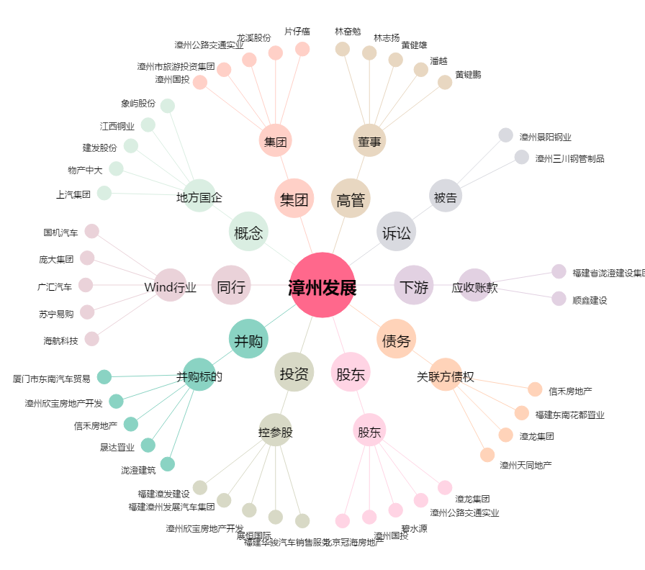
漳州发展[000753.SZ] - 关系概览图

